Hoja1
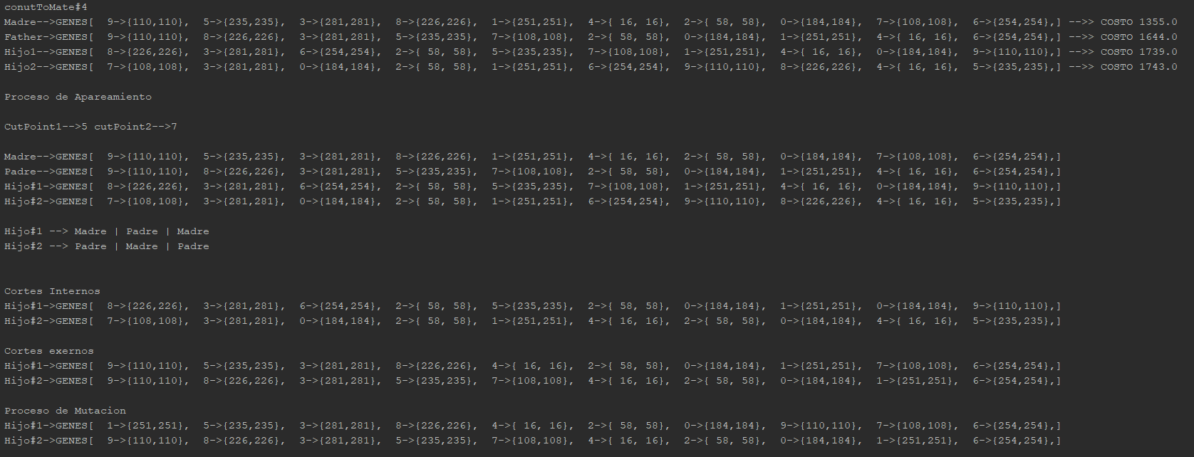
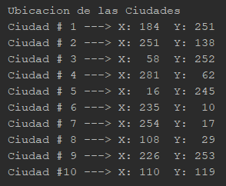

 | VALORES INICIOALES

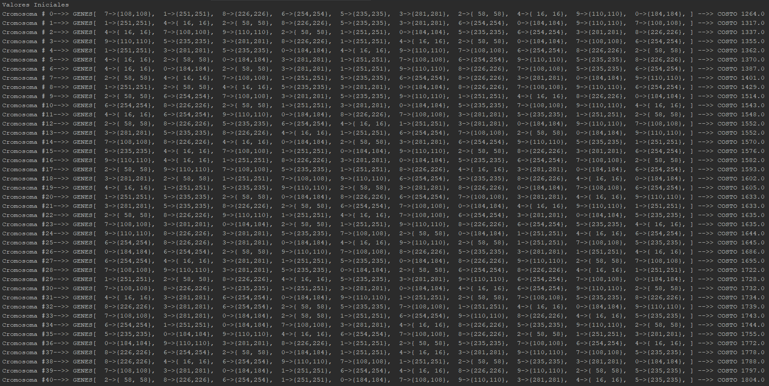

 |  |  | Cromosomas Madre --> 12

 |  |  | Cromosomar Padre -> Valores Aleatorios entre 0 y 25

 |  |  | Cromosomas Hijo --> Va de dos en dos desde 26 a la 49

 | countToMate#1 Cromosomas Seleccionadas

 |  | #Cromosoma
 | Madre | 0
 | Padre | 0
 | Hijo1 | 26
 | Hijo2 | 27

 | Proceso de Apareamiento

 | Proceso de mutación

 | Para la mutacion se seleccionan de valores al azar entre 0 y 10 (Numero de ciudades), y luego se intercambian los valores. Pero solo se aplica a cierto porcentaje de la poblacion. En este caso no se presento.

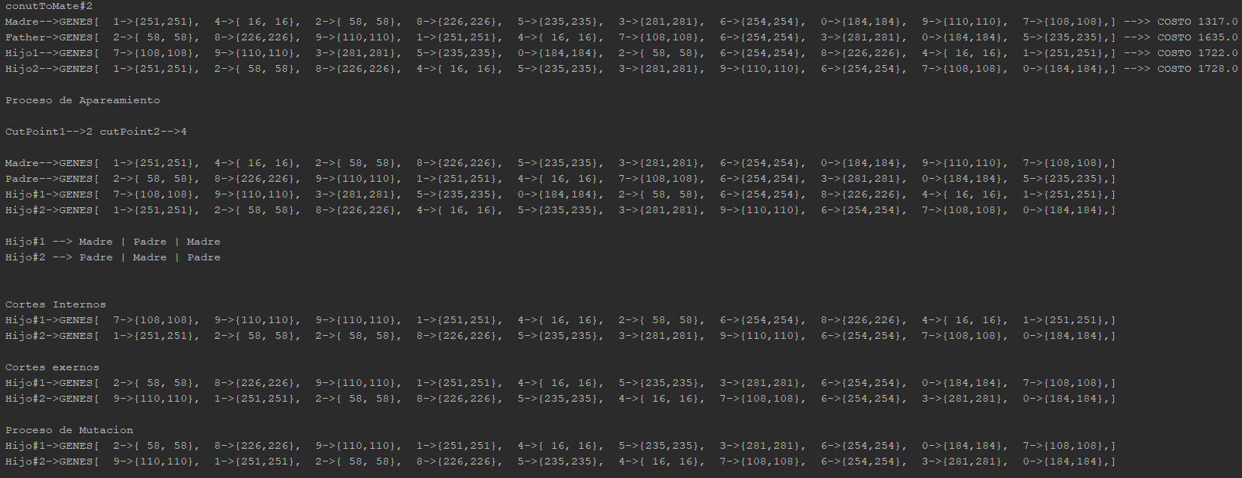

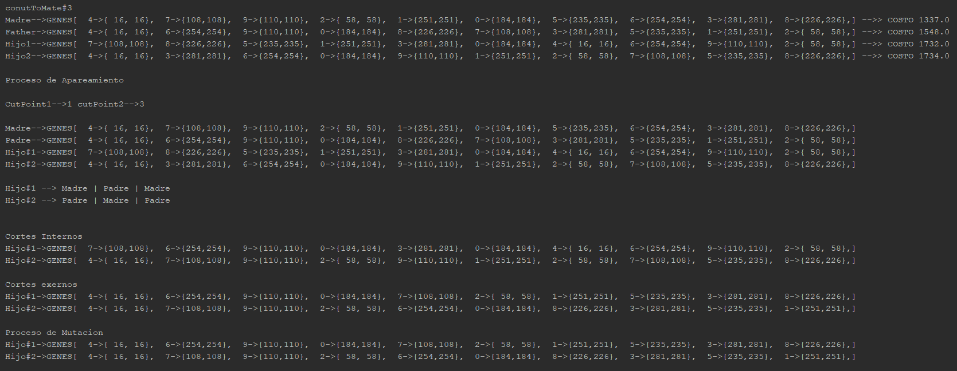

v

